Functieboom
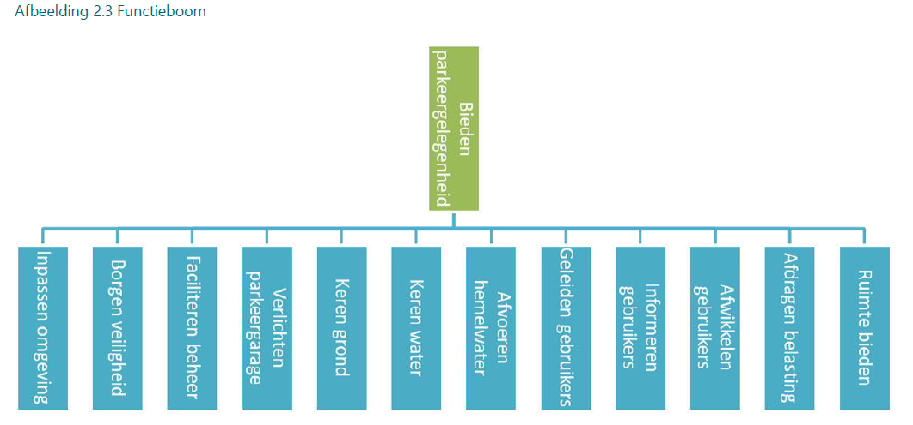
ID | Functie | Functiebeschrijving
0.1 | bieden parkeergelegenheid | het systeem dient hoge gebruikskwaliteit te bezitten door (ondergronds) parkeerruimte te bieden aan minimaal 350 voertuigen bij het Burgemeester Kuperusplein
0.2 | ruimte bieden | het systeem dient ruimte te bieden aan alle ondersteunde functies (benodigde ruimtes, installatieruimtes, kabels en leidingen etc.)
0.3 | afdragen belasting | het systeem dient alle permanente en variabele belastingen voortkomend uit het systeem zelf of zijn directe/indirecte omgeving af te kunnen dragen naar de ondergrond
0.4 | afwikkelen gebruikers | het systeem dient de gebruikers van de garage af te kunnen wikkelen met voldoende capaciteit
0.5 | informeren gebruikers | het systeem dient de gebruikers die gebruik maken van de garage te voorzien van informatie om veilig en conform de wetgeving gebruik te kunnen maken van de parkeergarage opdat niet-bekende gebruikers met gemak hun weg kunnen vinden binnen de parkeergarage, conform de huisstijl (kleuren en type bebording) van de exploitant
0.6 | geleiden gebruikers | het systeem dient de gebruikers van de garage te geleiden binnen de parkeergarage en naar de openbare weg
0.7 | afvoeren hemelwater | het systeem dient hemelwater en meegereden smeltende sneeuw op alle verdiepingen te kunnen afvoeren opdat er geen plasvorming ontstaat op de parkeervloeren
0.8 | keren water | het systeem dient waterdicht te zijn, dat wil zeggen dat aan de binnenzijde van de garage geen zichtbare lekkage, vochtdoordringing of verdamping aanwezig mag zijn
0.9 | keren grond | het systeem dient stevig genoeg te zijn om de grond te kunnen keren
0.10 | verlichten parkeergarage | het systeem dient energiezuinig verlicht te worden zodat de parkeergarage sociaal veilig en prettig is om in te verblijven
0.11 | faciliteren beheer en onderhoud | het systeem dient op afstand beheerd te kunnen worden, door de nader te selecteren exploitant op een nader te bepalen locatie in Heerenveen. Onderhoud moet mogelijk zijn zonder aanvullende hulpvoorzieningen en zonder beperking van de beschikbaarheid van de parkeergarage.
0.12 | borgen veiligheid | het systeem dient de veiligheid van gebruikers (automobilist en voetgangers), beheerders en omwonenden te borgen
0.13 | inpassen omgeving | het systeem dient optimaal te worden ingepast in zijn omgeving, mag geen schade veroorzaken aan omliggende objecten en mag omliggende functies niet belemmeren in hun gebruik (zowel tijdens de realisatiefase als tijdens de gebruiksfase)

